Лист1
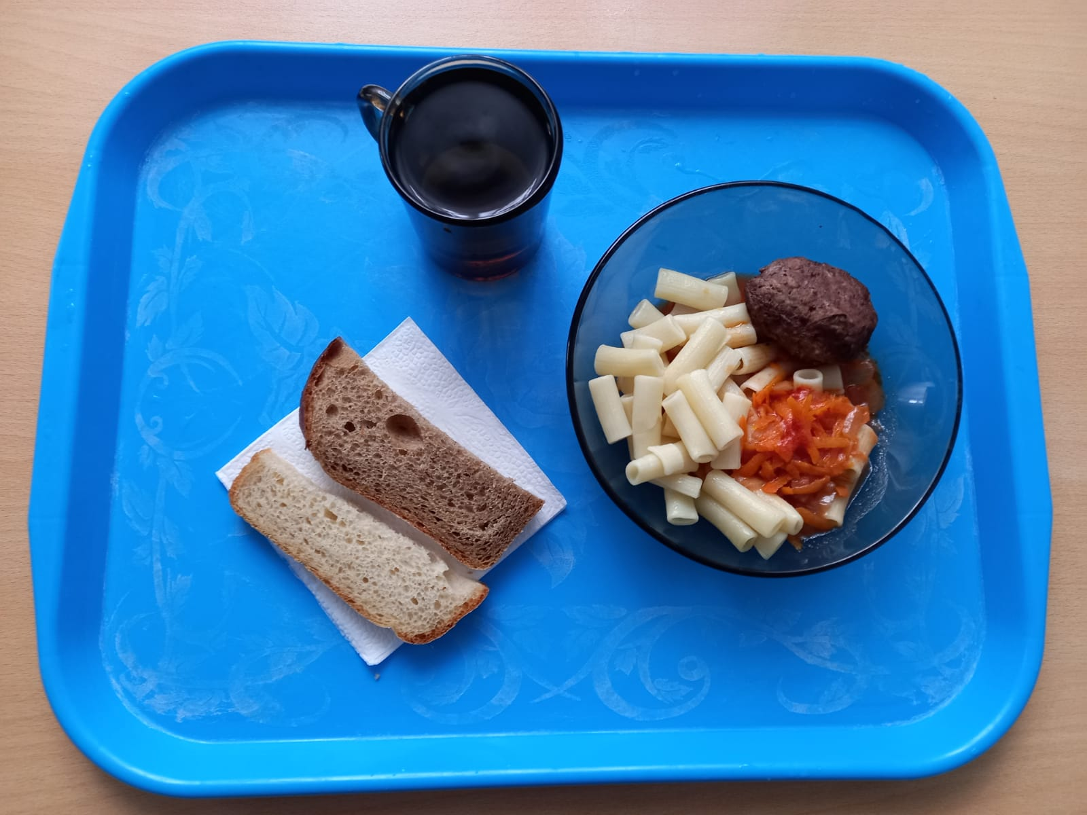
0
Школа | МБОУ ООШ №25 имени В.В.Буракова станицы Баракаевской |  |  | Отд./корп |  |  |  | День | 24.11.2021г

Прием пищи | Раздел | № рец. | Блюдо | Выход, г | Цена | Калорийность | Белки | Жиры | Углеводы

5-9 классы | Закуска
 | Гор.блюдо | 386 | Котлета из говядины | 100 |  | 286.00 | 17.80 | 17.50 | 14.30
 | Гарнир | 300 | Макаронные изделия отварные с овощами | 220 |  | 255.20 | 4.40 | 11.44 | 33.76
 | Напиток | 518 | Сок яблочный | 200 |  | 92.00 | 1.00 | 0.20 | 0.20
 | Хлеб | 108 | Хлеб пшеничный | 38 |  | 117.50 | 3.80 | 0.40 | 38.88
 | Хлеб | 109 | Хлеб ржаной | 30 |  | 52.20 | 1.98 | 0.36 | 15.01
 |  |  |  |  | 70.51р. | 802.90 | 28.98 | 29.90 | 102.15
Завтрак | Закуска
сотрудники | Гор.блюдо | 386 | Котлета из говядины | 100 |  | 286.00 | 17.80 | 17.50 | 14.30
 | Гарнир | 300 | Макаронные изделия отварные с овощами | 220 |  | 255.20 | 4.40 | 11.44 | 33.76
 | Хлеб | 108 | Хлеб пшеничный | 38 |  | 117.50 | 3.80 | 0.40 | 38.88
 | Хлеб | 109 | Хлеб ржаной | 30 |  | 52.20 | 1.98 | 0.36 | 15.01
 | Напиток |  | Сок яблочный
 |  |  |  |  | 70.51р. | 710.90 | 27.98 | 29.70 | 101.95

